Figur 11
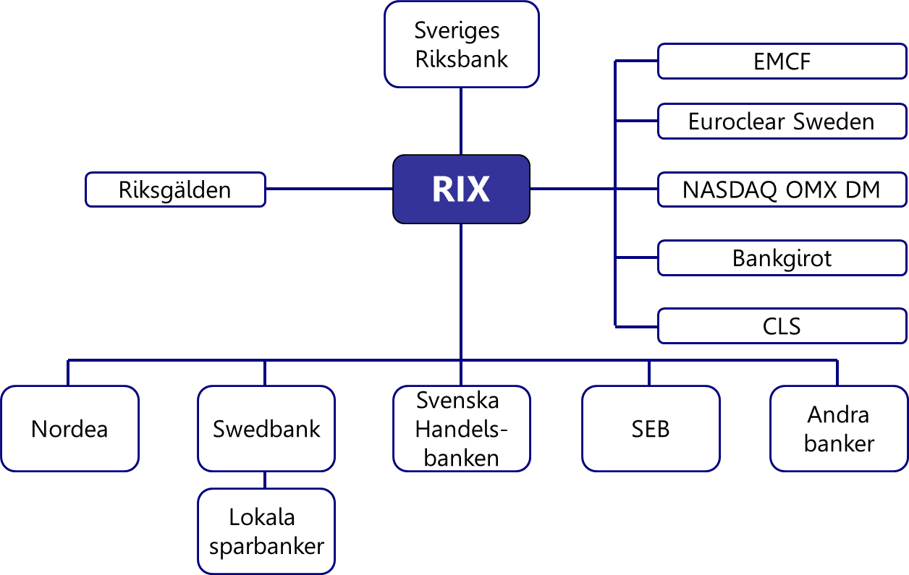
Figur 11. Det svenska betalningssystemet

Figur 12
Figur 12. Betalningsströmmar i den svenska finansiella infrastrukturen
Miljarder kronor, genomsnitt per dag 2014
Källor: Bankgirot, CLS, EuroCCP, Euroclear Sweden, Nasdaq OMX Clearing och Riksbanken

RIX
Derivatmarknad
Aktie-marknaden
39
 | Euroclear Sweden hanterar den största
 | delen av avvecklingen av värdepapper och
 | derivat på aktie- och räntemarknaden.
 | Nasdaq OMX Clearing clearar en liten del
 | av de derivat som handlas på marknaden,
Ränte-marknaden
 | och skickar också avvecklingsinstruktioner
280
 | till Euroclear Sweden. EuroCCP agerar central
 | motpart på aktiemarknaden och skickar
 | avvecklingsinstruktioner till Euroclear
 | Sweden.

Valuta-marknaden
37
 | En stor del av de valutatransaktioner och
 | valutaderivat som ingås hanteras av CLS,
 | resterande del hanteras bilateralt mellan
 | marknadsaktörer.

Mass-
betalningar
43
 | Bankgirot hanterar och clearar
 | massbetalningar på den svenska
 | marknaden. Massbetalningarna avvecklas
 | sedan i RIX.

Utlands-betalningar
164
 | Utlandsbetalningar och inhemska
 | betalningar avvecklas direkt i RIX av de
 | marknadsaktörer som också är medlemmar
 | i RIX. En utlandsbetalning är en betalning
 | från en svensk bank till en utländsk banks
Inhemska
betalningar
 | korrespondentkonto hos en annan svensk
72
 | bank. Inhemska betalningar är större
 | betalningar mellan banker som inte går via
 | Bankgirot.

